권역별 가처분 소득 비교
문제 정의
 | 7개 권역별 가처분 소득 평균을 성별로 비교 분석

자료 출처
 | 2015년 10차 한국복지패널 조사 - 가구용

변수 검토
 | 7개 권역별 지역구분( h10_reg7 ) - area
 | 가처분 소득( h10_din ) - income
 | 성별( h1001_4 ) - sex

전처리
 | 7개 권역별 지역 구분 범위 : 1 ~ 7
 | 성별 범위 : 1 ~ 2

분석 결과
 | 기본 데이터 총6914건중 10건
 | 순번 | 7개권역 | 가처분소득(만원) | 성별
 | 1 | 1 | ₩864 | 2
 | 2 | 1 | ₩600 | 2
 | 3 | 1 | ₩1,571 | 1
 | 4 | 1 | ₩3,579 | 1
 | 5 | 1 | ₩3,030 | 1
 | 6 | 7 | ₩873 | 1
 | 7 | 2 | ₩1,369 | 2
 | 8 | 1 | ₩1,257 | 2
 | 9 | 1 | ₩842 | 1
 | 10 | 1 | ₩518 | 1

 | 권역별 남성 가처분 소득 평균
 | 순번 | 7개권역 | 성별 | 가처분소득(만원)
 | 1 | 강원/충북 | 남성 | ₩3,419
 | 2 | 광주/전남/전북/제주 | 남성 | ₩3,832
 | 3 | 대구/경북 | 남성 | ₩3,392
 | 4 | 대전/충남 | 남성 | ₩4,832
 | 5 | 부산/경남/울산 | 남성 | ₩4,326
 | 6 | 서울 | 남성 | ₩4,776
 | 7 | 수도권 | 남성 | ₩4,784

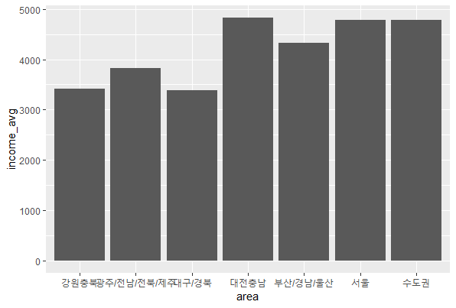

 | 권역별 남성 가처분 소득 평균
 | 순번 | 7개권역 | 성별 | 가처분소득(만원)
 | 1 | 강원/충북 | 여성 | ₩1,478
 | 2 | 광주/전남/전북/제주 | 여성 | ₩1,339
 | 3 | 대구/경북 | 여성 | ₩1,339
 | 4 | 대전/충남 | 여성 | ₩1,620
 | 5 | 부산/경남/울산 | 여성 | ₩1,543
 | 6 | 서울 | 여성 | ₩2,021
 | 7 | 수도권 | 여성 | ₩1,835

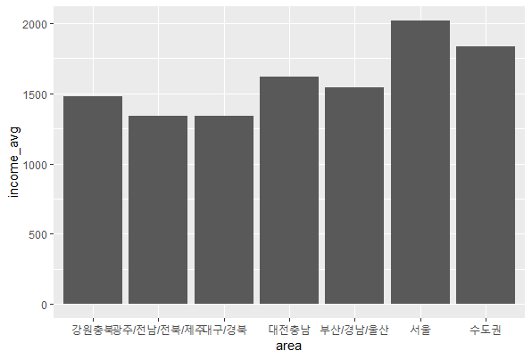

 | 결론
 |  | 전체적으로 지방 보다는 서울과 수도권 지역의 평균 가처분 소득이 높다. 따라서 취업은 서울이나 수도권에서 하는게 가처분 소득을 높일수 있는 하나의 방법이 될 수 있을것 같다.

